关系图
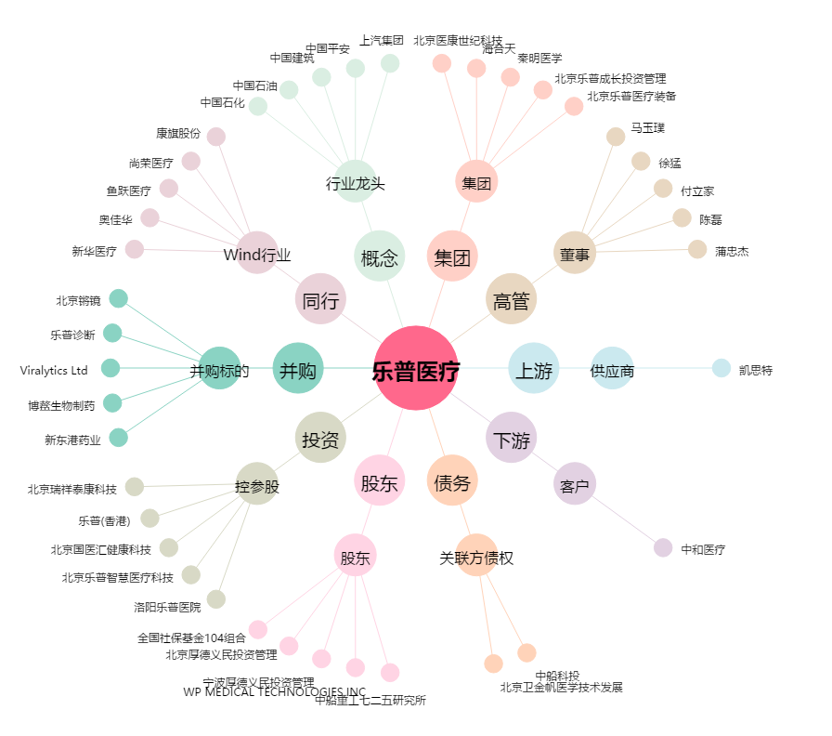
乐普医疗[300003.SZ] - 关系概览图

